Menu Gabarito
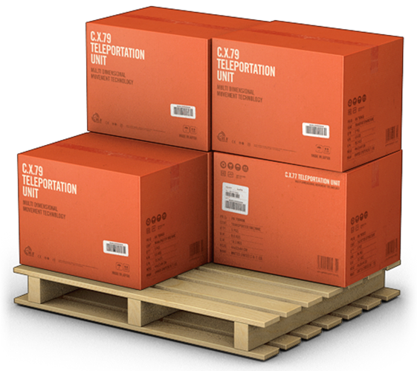
MENU
GERENCIADOR DE ESTOQUES
LANÇAMENTOS
RELATÓRIOS

